본사참고이미지
올포유 이전 사은품 (양산,우산)
■ 이미지
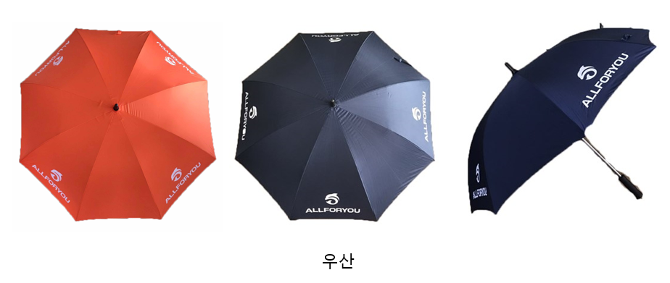

특이사항

